상품제안서
친환경 알패트 R PET 가방 리유저블백 소형 380x300x150mm | 상품코드: F30674

 |  |  |  |  |  |  | 02-412-0044 | www.easy1.co.kr
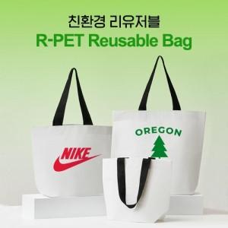

【상세/제작정보】 | <p><span style="font-size: 12pt;"><b>** 배송비- 1박스(100개) 6,000원별도</b></span>&nbsp;</p>

【인쇄/포장옵션】 | 실크 / 포장불가능

【공급단가】 | 수량 | 200~ | 500~ | 1,000~ | 3,000~ | 5,000~
*VAT별도 | 단가 | 1,320원 | 1,300원 | 1,270원 | 1,220원 | 1,170원

【상품 URL】 | https://dev.easy1.co.kr:443/src/goods_detail.php?gdno=30674

